상품제안서
카카오양치세트 크리넥스 버블핸드워시 라인핸드선염타올 구급키트 (4종) | 상품코드: F25866

 |  |  |  |  |  |  | 02-412-0044 | www.easy1.co.kr
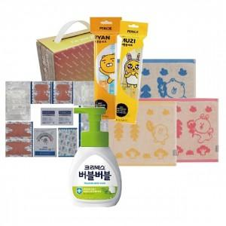

【상세/제작정보】 | 칼라코팅스티커제작 및 부착 :별도문의

【인쇄/포장옵션】 | / 포장불가능

【공급단가】 | 수량 | 50~ | 100~ | 500~ | 1,000~ | 2,000~
*VAT별도 | 단가 | 11,620원 | 11,430원 | 11,160원 | 10,880원 | 10,690원

【상품 URL】 | https://dev.easy1.co.kr:443/src/goods_detail.php?gdno=25866

